Matrix €
MCART Angebotskalkulationstool |  |  |  |  |  |  |  |  | 2021-01
 |  |  |  |  |  |  |  | ab 10 Stück | 1.4
 | MCART basic | montiert auf Palette, inkl. Versand |  |  | - € |  |  | Aufschlag | 1.9
 | Rahmenkonstruktion aus Stahl, schwarz pulverbeschichtet in RAL 9005 glatt matt, auf Rollen (vordere Rollen mit Feststeller) inkl. Einhängerahmen mit Tischplatte in Schwarz - in 4 Positionen einhängbar |  |  |  |  | 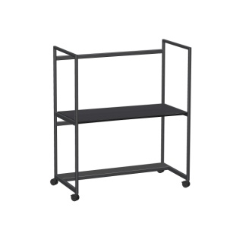 |  | in die grün hinterlegten Felder bitte die Anzahl der Artikel für Bestellung einfügen
 | Menge |  | (Zwischensumme) |  | - €

 | MCART work | montiert auf Palette, inkl. Versand |  |  | - € |  |  | Aufschlag | 1.9
 | Rahmenkonstruktion aus Stahl, schwarz pulverbeschichtet in RAL 9005 glatt matt, auf Rollen (vordere Rollen mit Feststeller) inkl. verstärkter Boden mit Gasfeder-Hubsäule und Tischplattenaufnahme sowie Tischplatte in Schwarz; Verstellweg: 700 bis 1120mm |  |  |  |  | 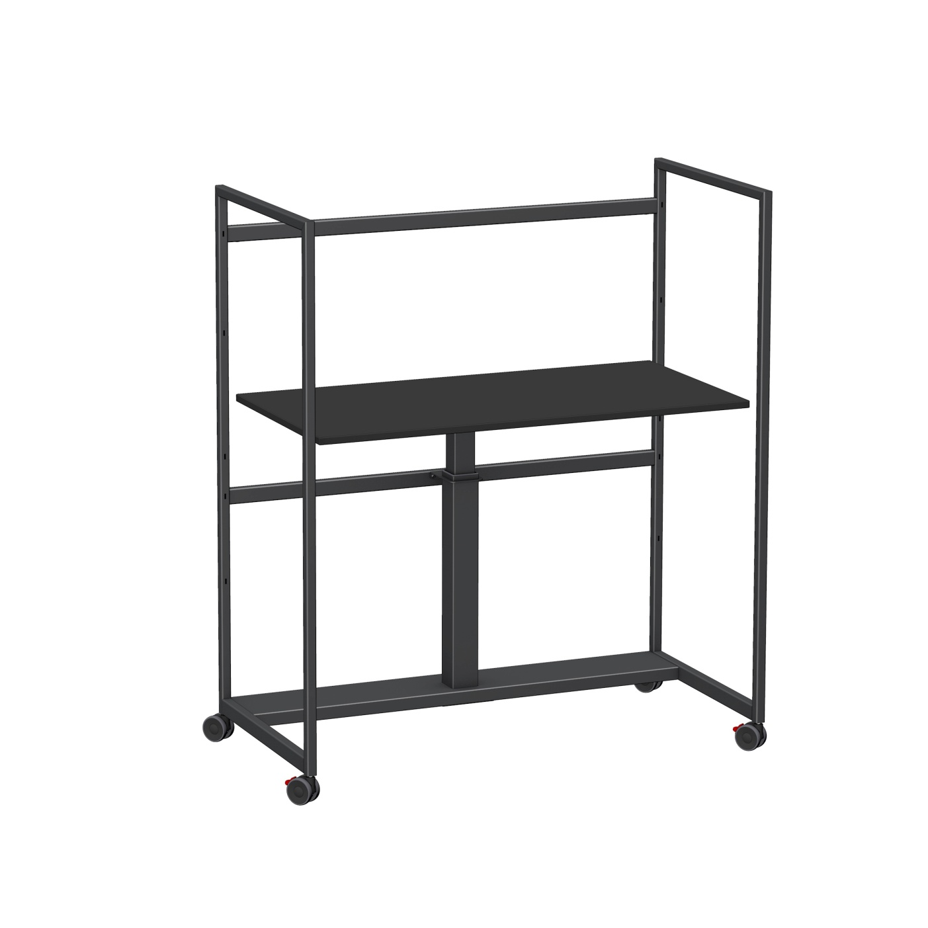 |  | in die grün hinterlegten Felder bitte die Anzahl der Artikel für Bestellung einfügen
 | Menge | 1 | (Zwischensumme) |  | - €


 | Zubehör |  | (Zwischensumme) |  | - €
 |  |  | PowerShelf Steckdose, pulverbeschichtet - schwarz (RAL 9005) glatt, matt 2x SCHUKO |  | - € |  |  | gewünschte Anzahl in freies Feld eingeben, Endpreis berechnet sich automatisch
 |  |  | Spiralkabel mit Magnethalterung |  | - €
 |  |  | Kabelwanne aus Stahlblech L: 287mm B:223mm H: 75mm schwarz (RAL 9005) |  | - €

 | Akustikelemente |  | (Zwischensumme) |  | - €
 |  |  | 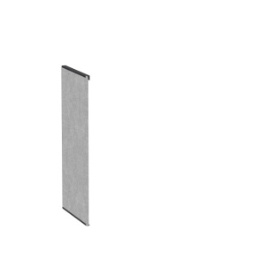 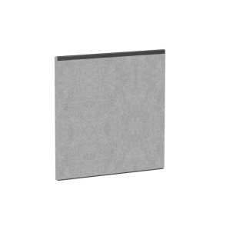 | 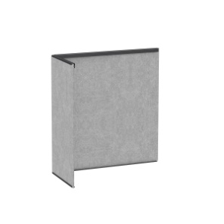 | 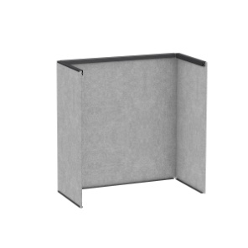 |  | 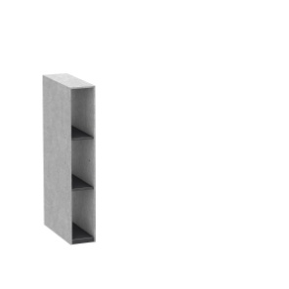 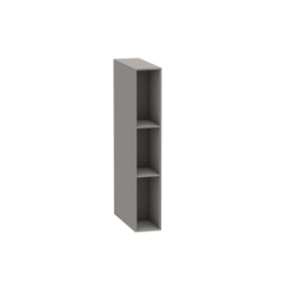
 |  |  | Seitenpaneel | Rückenpaneel | L-Paneel | U-Paneel | Korpus + 2/4 Regalböden | Korpus + 4 Regalböden
 | Farbe | No. | - € | - € | - € | - € | - € | - €
1 | PET | 245 |  |  |  |  |  |  | gewünschte Anzahl in freies Feld eingeben, Endpreis berechnet sich automatisch
2 | PET | 244
3 | PET | 204
4 | PET | 155
5 | PET | 111
6 | PET | 105
7 | PET | 809
8 | HPL | 001
9 | HPL | 002
10 | Seekiefer | 003
 |  |  | CHF 0 | CHF 0 | CHF 0 | CHF 0 | CHF 0 | CHF 0
 |  |  |  |  |  | Summe MCART |  | - €
 |  |  |  |  |  |  |  | Preise verstehen sich netto, verpackt auf Palette inkl. Versand des kompletten MCARTs deutschlandweit

